5.2
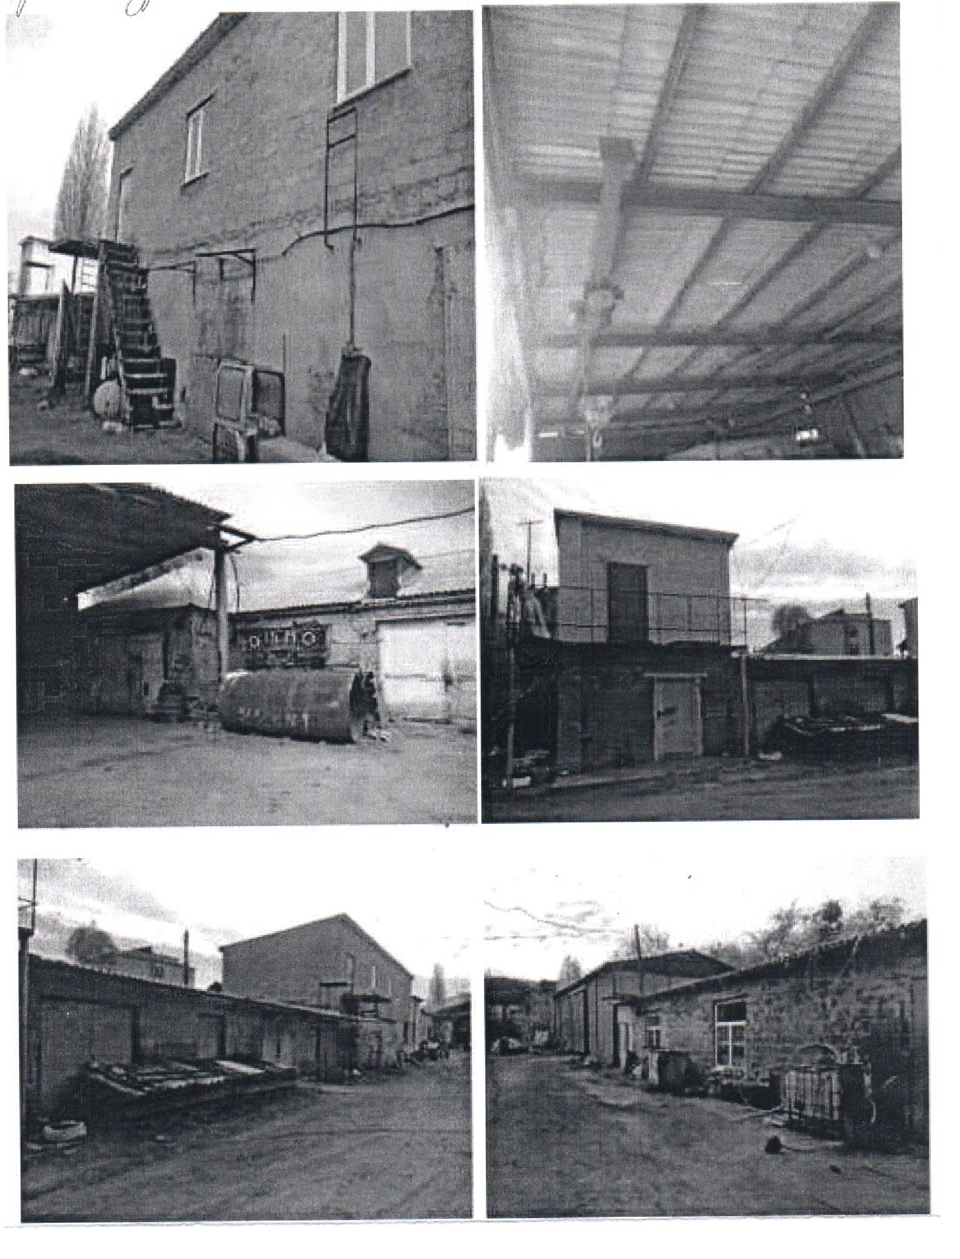
Результати фотофіксації об'єкту

